封皮

哈尔滨工业大学（威海）华信实践教学***项目
详细设计文档
姓名：王少博
学号：181110315

画面
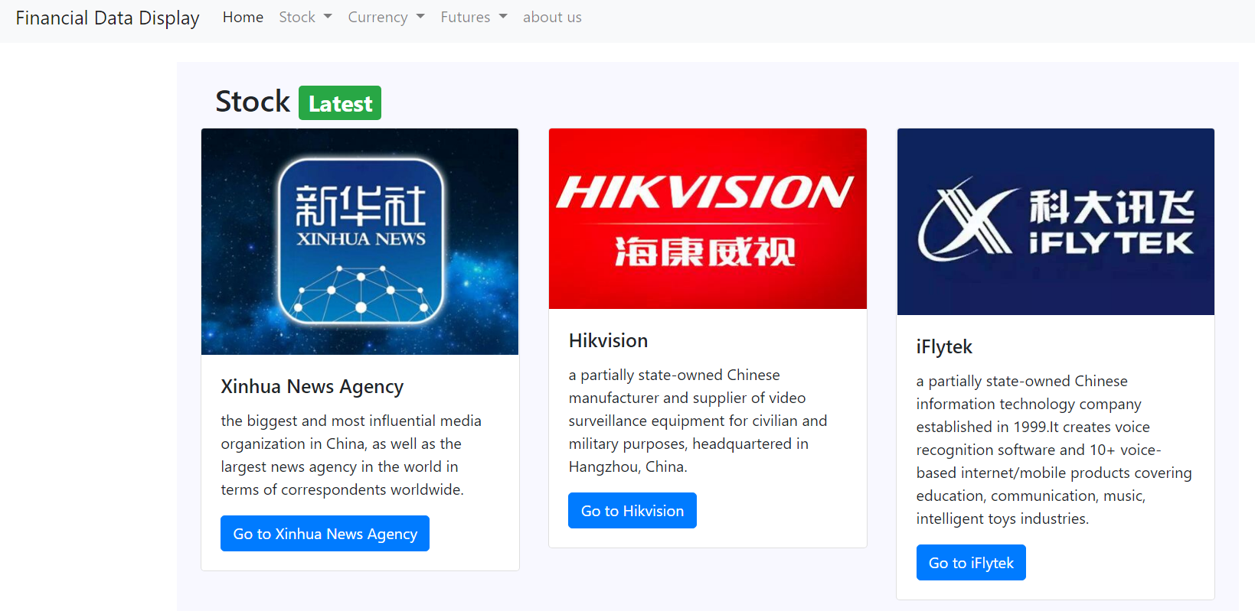
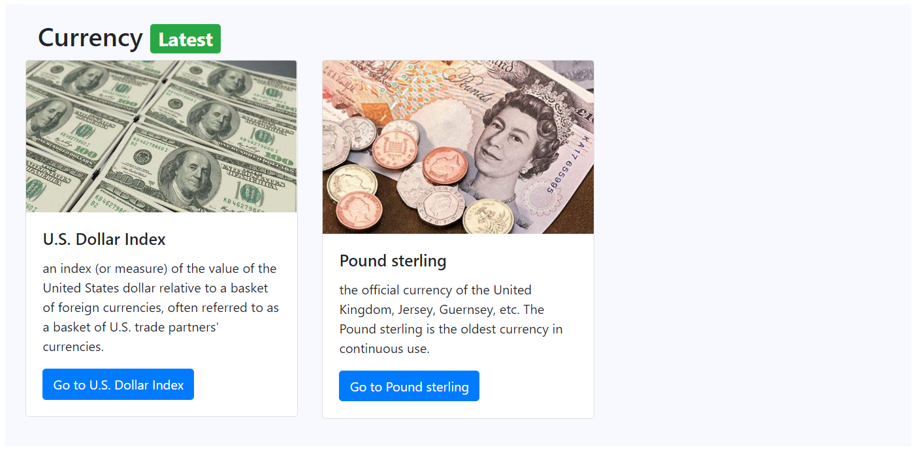
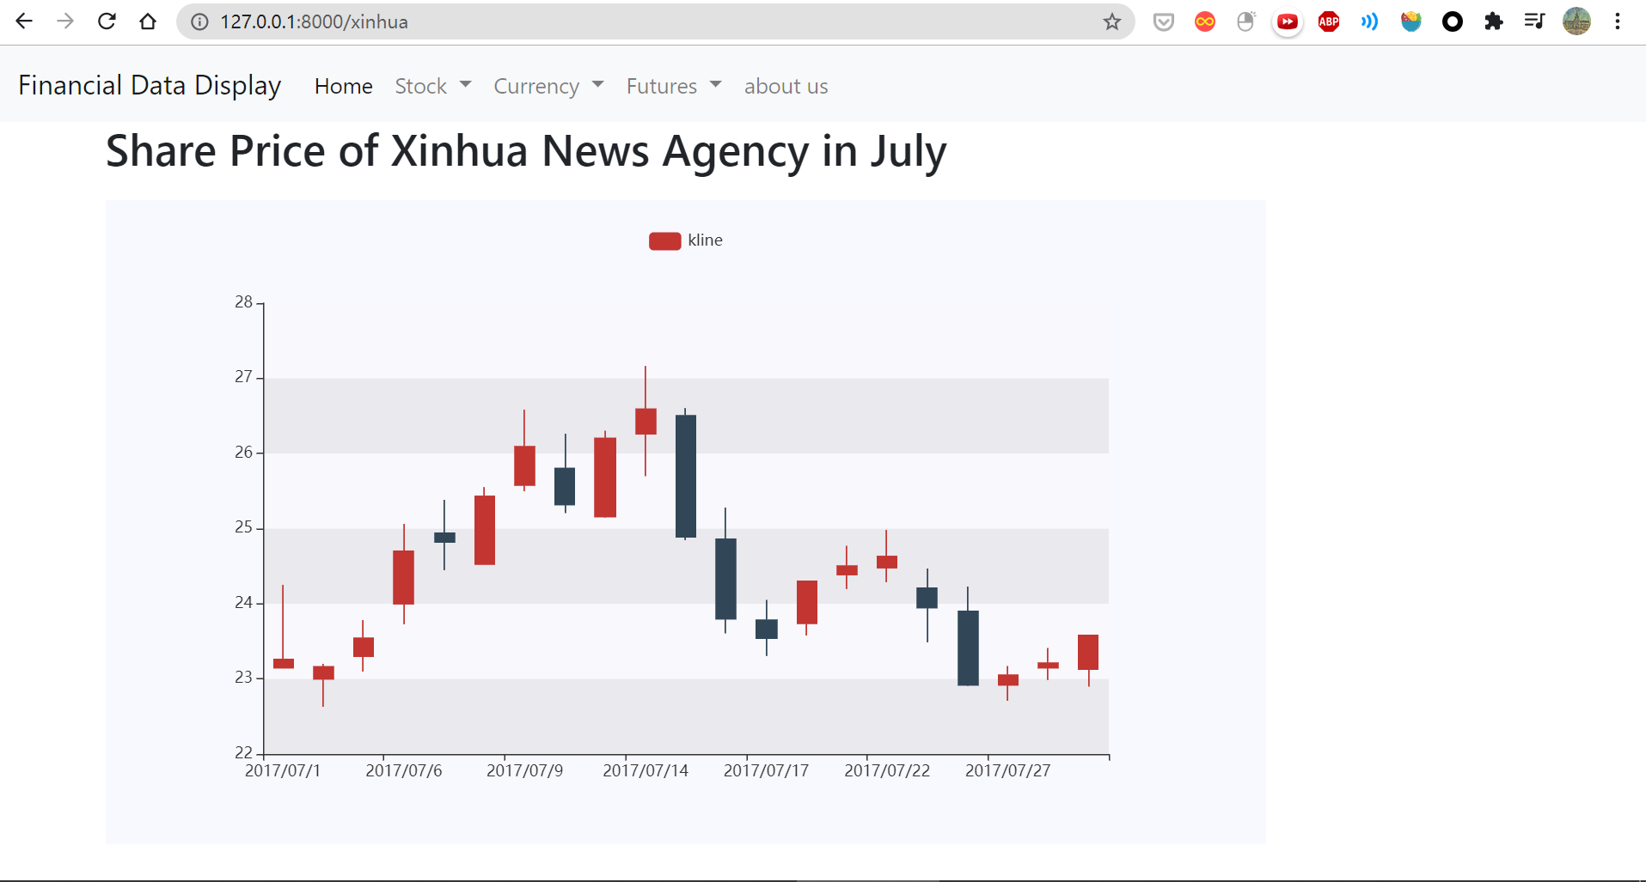
原型

